Sheet1
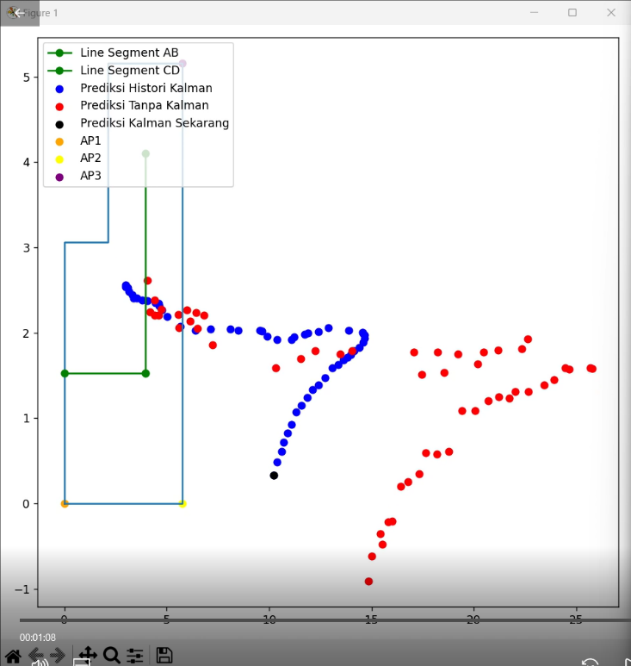
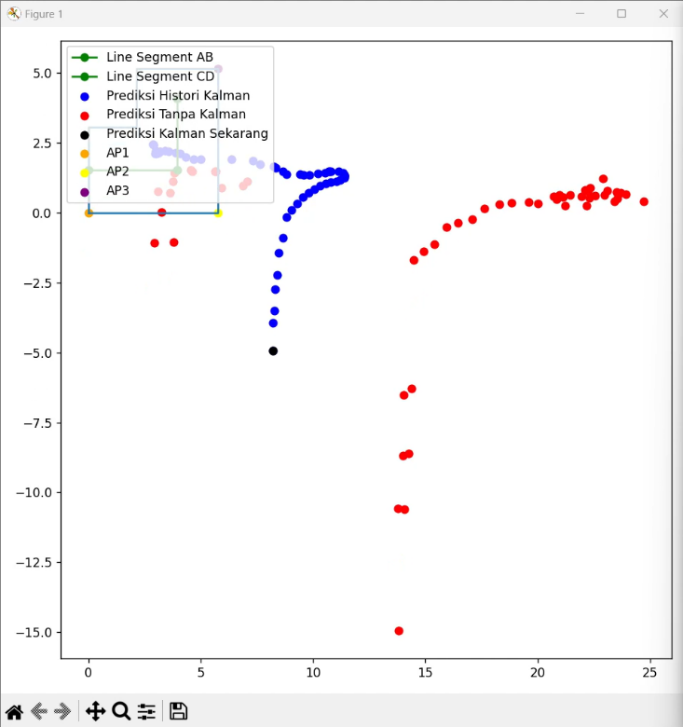
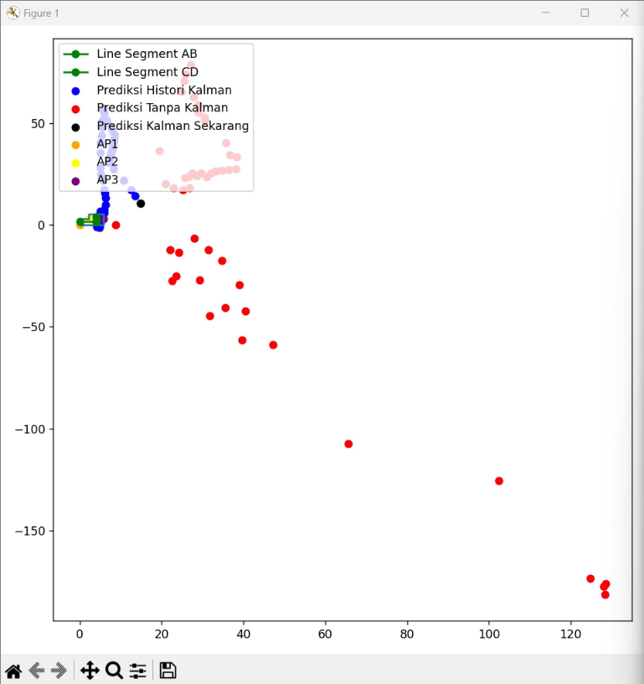
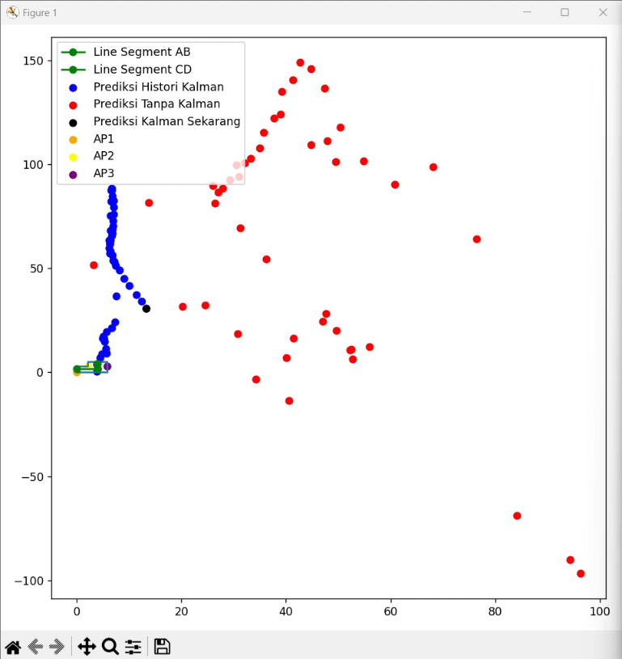
Ruang 2 |  | Error -KF | Error +KF | Persentase
Kosong | Posisi 1 | 7.638 | 3.314 | 56.61%
 | Posisi 2 | 37.868 | 19.628 | 48.17%
Isi | Posisi 1 | 40.112 | 21.594 | 46.17%
 | Posisi 2 | 27.432 | 17.408 | 36.54%

